상품제안서
작호도 까치호랑이 텀블러 500ml 2종 | 상품코드: F31619

 |  |  |  |  |  |  | 02-412-0044 | www.easy1.co.kr
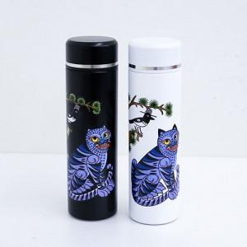

【상세/제작정보】 | <p>UV인쇄</p><p>100개 이상 무료</p><p>100개 미만 5만원​&nbsp;</p><p><span style="background-color: rgb(255, 255, 255); font-family: dotum; font-size: 13px;">보자기포장 9,000원vat별도</span>​</p>

【인쇄/포장옵션】 | 레이저, 풀칼라 / 포장지포장

【공급단가】 | 수량 | 50~ | 100~ | 500~ | 1,000~ | 2,000~
*VAT별도 | 단가 | 15,600원 | 15,340원 | 14,950원 | 14,690원 | 14,300원

【상품 URL】 | https://easy1.co.kr:443/src/goods_detail.php?gdno=31619

